8주차 (아이콘바꾸기)
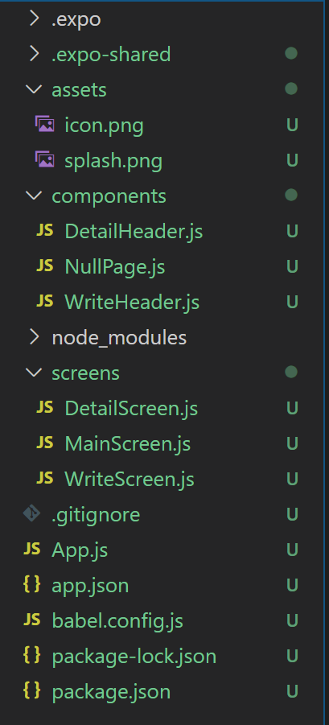
제목 | 내용 | 작업 | 위치 | 설명
로고 만들기 | 사이트에 들어가서로고 만들기 | 작업 |  | asset 안에 icon.png와 splash.png
 | 아이콘 혹은 로딩창
 | logaster.com

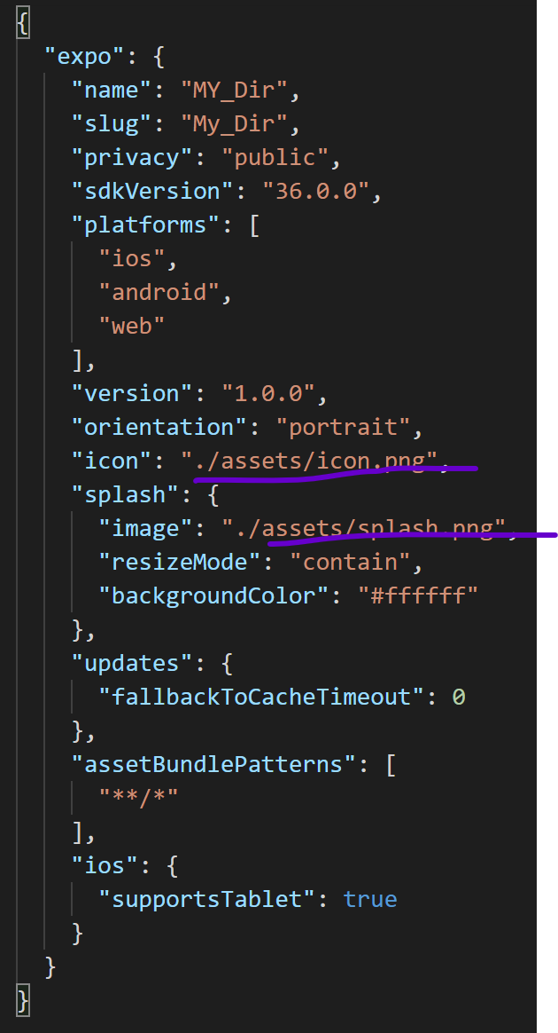
로고 만들기 | app.json 가서 icon이라는 곳을 이름 바꾼다!! | 작업

로고 만들기 | 애뮬레이터 껏다가 켜야 적용됨 | 작업

9주차 (배포하기)
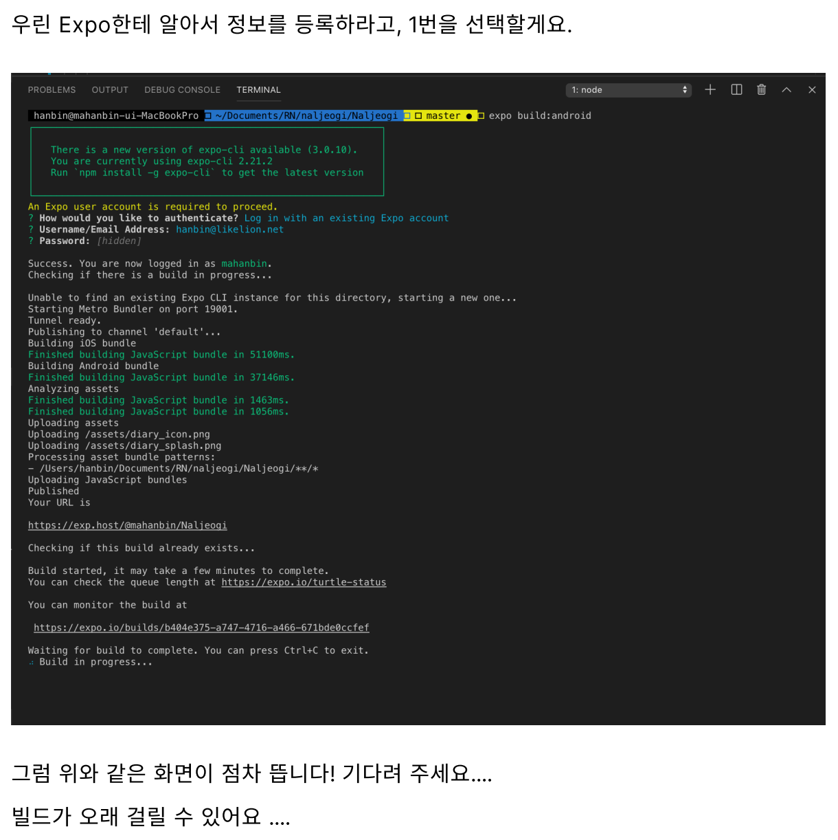
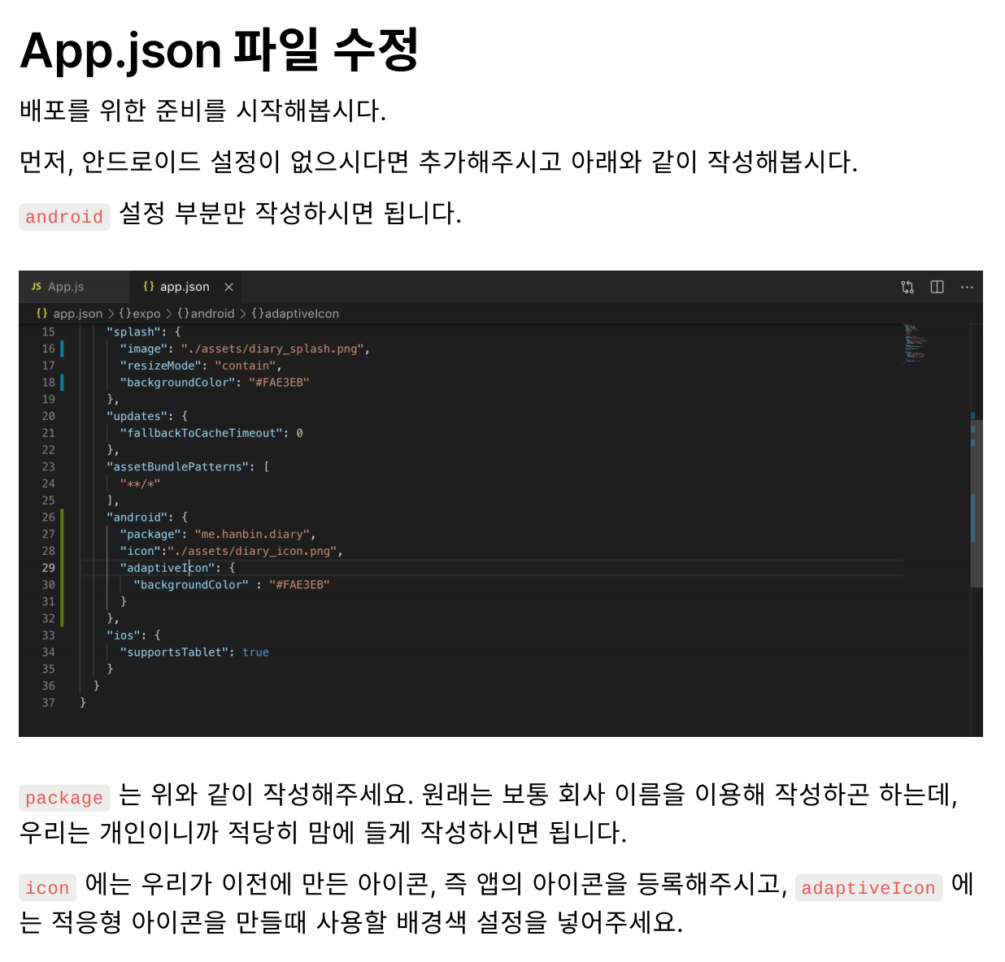

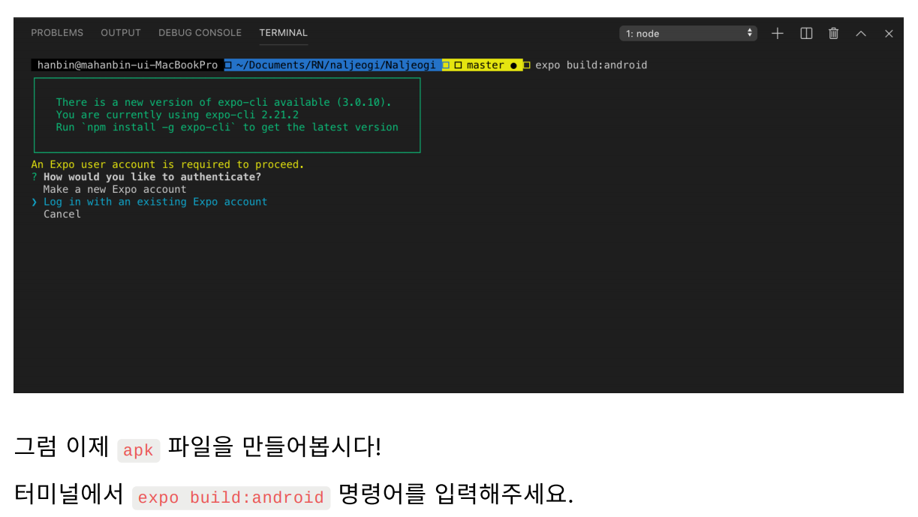

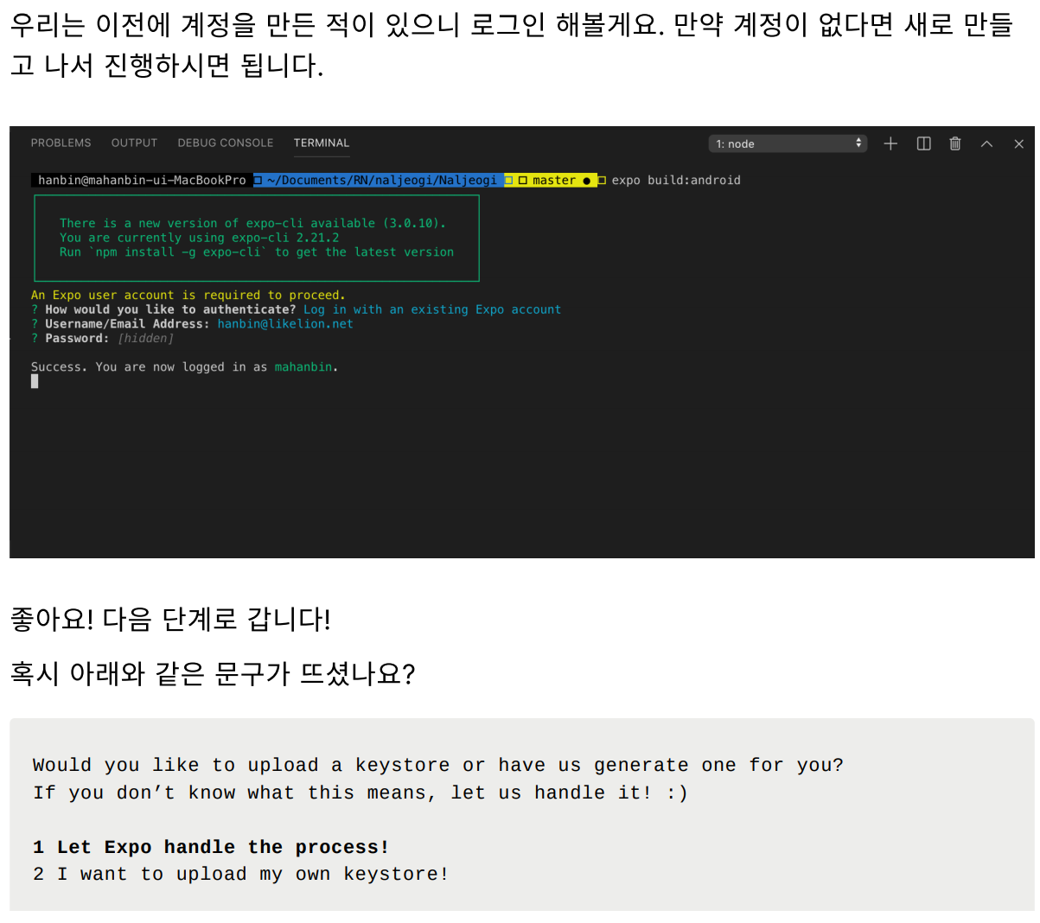

안될경우 이렇게

